Chi tiết địa chất
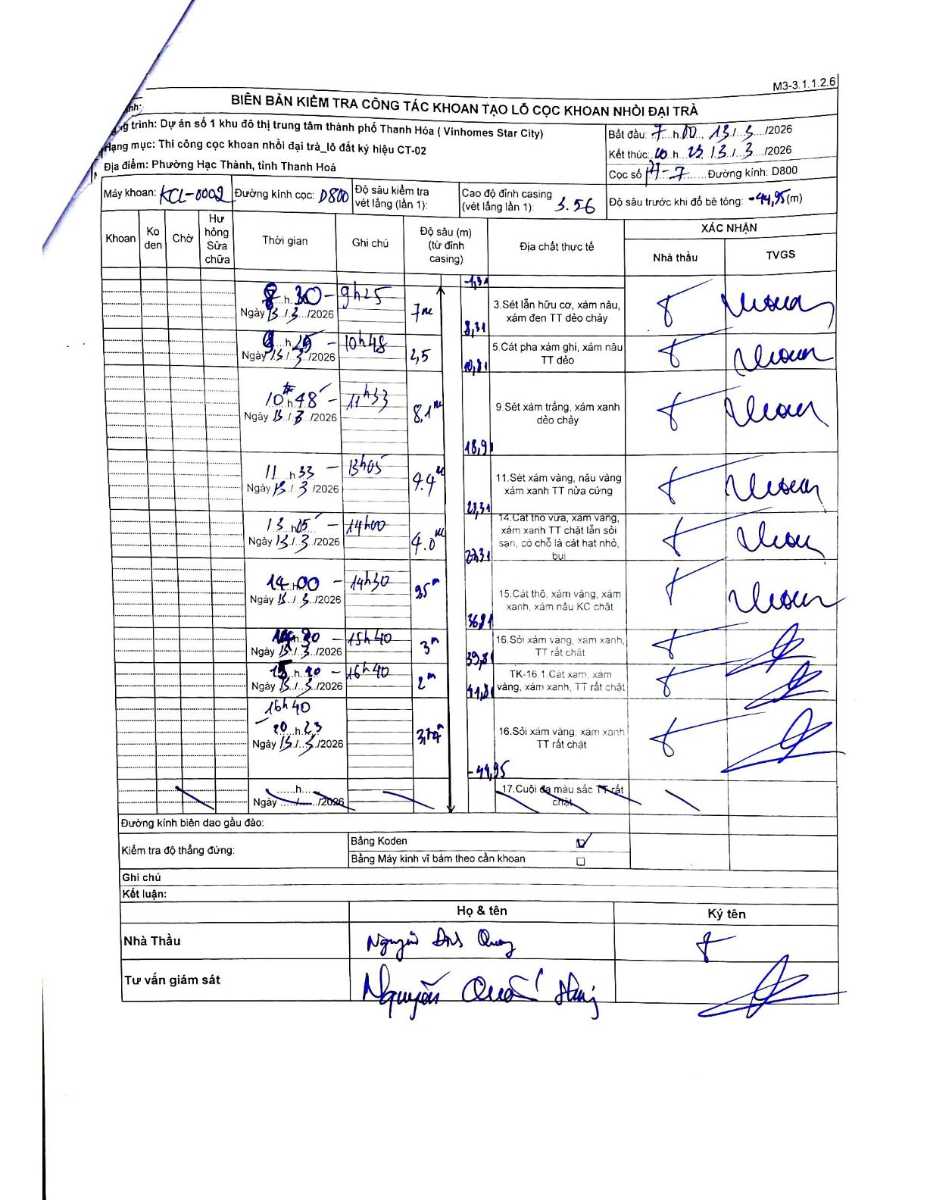
Dự án | Dự án số 1 khu đô thị trung tâm thành phố Thanh Hóa (Vinhomes Star City)
Hạng mục | Thi công cọc khoan nhồi đại trà_lô đất ký hiệu CT-02
Tên bộ phận | Phường Hạc Thành, tỉnh Thanh Hoá
Số hiệu cọc | P7-07
Biên bản số | KCL-0002
Đường kính | D800
Bắt đầu thi công | 07:00 13/03/2026
Kết thúc thi công | 20:23 13/03/2026

Địa chất TT | Đường kính | Mô tả lớp thiết kế | Từ (h) | Đến (h) | Cao độ từ | Cao độ đến | T.Gian (h) | Dài (m) | V (m/h) | Ghi chú
1 | D800 | Sét lẫn hữu cơ, xám nâu, xám đen TT dẻo chảy | 08:30 13/03/2026 | 09:25 13/03/2026 | -1.34 | -8.31 | 0.92 | 6.97 | 7.6
2 | D800 | Cát pha xám ghi, xám nâu TT dẻo | 09:25 13/03/2026 | 10:48 13/03/2026 | -8.31 | -10.81 | 1.38 | 2.5 | 1.81
3 | D800 | Sét xám trắng, xám xanh dẻo chảy | 10:48 13/03/2026 | 11:33 13/03/2026 | -10.81 | -18.91 | 0.75 | 8.1 | 10.8
4 | D800 | Sét xám vàng, nâu vàng xám xanh TT nửa cứng | 11:33 13/03/2026 | 13:05 13/03/2026 | -18.91 | -23.31 | 1.53 | 4.4 | 2.87
5 | D800 | Cát thô vừa, xám vàng, xám xanh TT chặt lẫn sỏi sạn, có chỗ là cát hạt nhỏ, bụi | 13:05 13/03/2026 | 14:00 13/03/2026 | -23.31 | -27.31 | 0.92 | 4 | 4.36
6 | D800 | Cát thô, xám vàng, xám xanh, xám nâu KC chặt | 14:00 13/03/2026 | 14:30 13/03/2026 | -27.31 | -36.81 | 0.5 | 9.5 | 19
7 | D800 | Sỏi xám vàng, xám xanh, TT rất chặt | 14:30 13/03/2026 | 15:48 13/03/2026 | -36.81 | -39.81 | 1.3 | 3 | 2.31 | Thời gian được phân bổ theo tỉ lệ chiều dày lớp
8 | D800 | TK-16.1. Cát xám, xám vàng, xám xanh, TT rất chặt | 15:48 13/03/2026 | 16:40 13/03/2026 | -39.81 | -41.81 | 0.87 | 2 | 2.31 | Thời gian được phân bổ theo tỉ lệ chiều dày lớp
9 | D800 | Sỏi xám vàng, xám xanh TT rất chặt | 16:40 13/03/2026 | 20:23 13/03/2026 | -41.81 | -44.95 | 3.72 | 3.14 | 0.84

ẢNH BIÊN BẢN GỐC

